gain 75
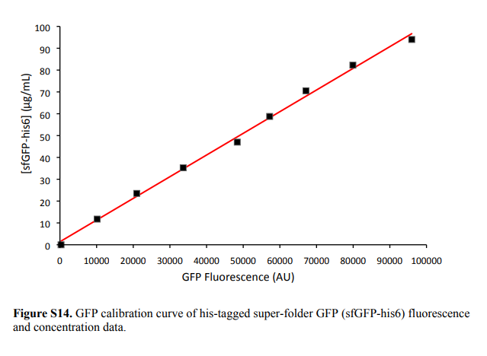
Time | T° Read 1:485,510 | F4 | F5 | F6 | F7 | F8 | F9 | F10 | F11 | F12 | F13 | F14 | F15 | F16 | F17 | F18 | F19 | F20 | F21 | G4 | G5 | G6
0:00:00 | 26.8 | 516 | 556 | 538 | 16360 | 16509 | 17103 | 32286 | 31789 | 32741 | 44827 | 45394 | 46885 | 56237 | 57441 | 59549 | 71568 | 71689 | 72983 | 85356 | 86472 | 86277

nM | µg/mL | average | st dev
0 | 0 | 536.66666667 | 20.033305602
925.24 | 25 | 16657.333333 | 393.0831125
1850.48 | 50 | 32272 | 476.15438673
2775.72 | 75 | 45702 | 1063.0094073
3700.96 | 100 | 57742.333333 | 1676.4359019
4626.2 | 125 | 72080 | 784.35769901
5551.44 | 150 | 86035 | 596.05956078

sfGFP fluorescence vs. concentration

gain 50
Time | T° Read 2:485,510 | F4 | F5 | F6 | F7 | F8 | F9 | F10 | F11 | F12 | F13 | F14 | F15 | F16 | F17 | F18 | F19 | F20 | F21 | G4 | G5 | G6
0:00:15 | 27.3 | 25 | 18 | 28 | 661 | 673 | 695 | 1301 | 1296 | 1337 | 1821 | 1852 | 1910 | 2298 | 2360 | 2429 | 2929 | 2939 | 2986 | 3650 | 3652 | 3558

27.02kDA
nM | µg/mL | average | st dev
0 | 0 | 23.666666667 | 5.1316014394
925.24 | 25 | 676.33333333 | 17.243356209
1850.48 | 50 | 1311.3333333 | 22.368132093
2775.72 | 75 | 1861 | 45.177427992
3700.96 | 100 | 2362.3333333 | 65.53116307
4626.2 | 125 | 2951.3333333 | 30.435724623
5551.44 | 150 | 3620 | 53.702886328

sfGFP fluorescence vs. concentration

